CollectiveAccess
Image | Object | Description | Date
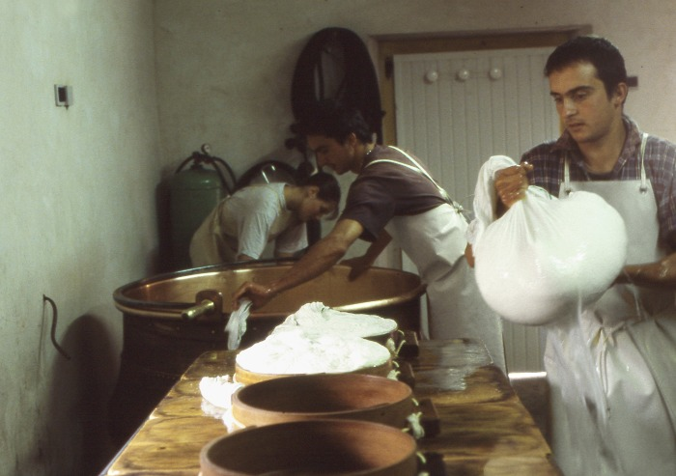 | Fabrication du fromage (1-034) | fabrication de la tomme de Montagne par les frères Cassina a la ferme des Tines

